团报表
“筑梦金秋，燃动未来”主题活动报名表 （以下信息仅用于收集本次活动报名信息和购买活动定制服装及保险）
活动时间：2018年10月27日 |  |  |  | 活动地点：上海市嘉北郊野公园（主会场近秦哑路2号门）
公司名称： (必填） |  |  |  | 报名总人数： （必填）
领队姓名： （领队必须全程参与本次活动且不得更改） |  |  |  | 领队联系电话： （必填）
序号 | *姓名 | *性别 | *身份证号 | *手机号 | *服装尺寸 | 备注
1
2
3
4
5
6
7
8
9
10
11
12
13
14
15
16
17
18
19
20
服装尺寸参考：
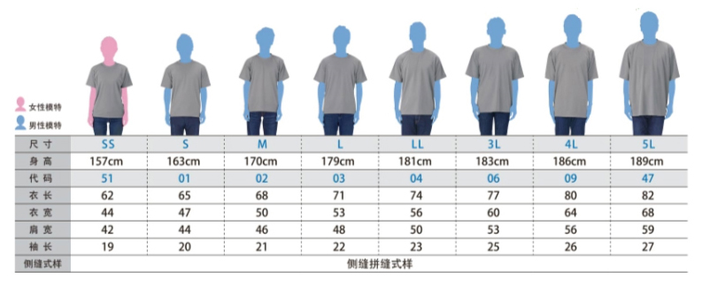

* 服装尺码确认提交后无法更改，请谨慎选择（如尺码不准，建议选择偏大一码）
报名须知：
1.所有报名信息均为必填信息，请各团队及队员务必如实填写报名信息，以便定制服装及购买意外保险（报名信息提交后，不得更换队员，信息提供不完全或不正确的视为放弃定制活动服装及购买意外保险，相关后果自负，与组委会无关） 2.其他报名相关问题可联系组委会工作人员，组委会联系人：叶孜 021-58208089 沈思远 13701798881 3.请各报名团体完成报名信息填写后，将报名表于 10月12日下午16时 前发至组委会 * 赛事提醒：本次活动按照个人成绩进行排名，根据计时芯片记录的净时间成绩进行排名，最终奖励男女各前二十名选手
参赛声明 ：
1.谨此声明本团队自愿参加徒步活动及一切相关活动。 2.本团队全面理解并同意遵守组委会及协办机构所制定的各项规定及采取的措施。 3.本团队身心健康，适合参加徒步活动，已为参与做好充分准备。本人全面理解参加活动可能出现的风险，且已准备必要的防范措施。 4.本团队同意对于非组委会原因造成的伤害、死亡或其它任何形式的损失不索求任何形式的赔偿 5.本团队授权组委会及其指定媒体无偿使用本人的肖像、姓名、声音和其它个人资料用于本次活动的组织和推广之用 6.本团队或法定代理人报名前已认真阅读并全面理解以上内容，且对上述所有内容予以确认，并承担相应的法律责任

